エビデンス01
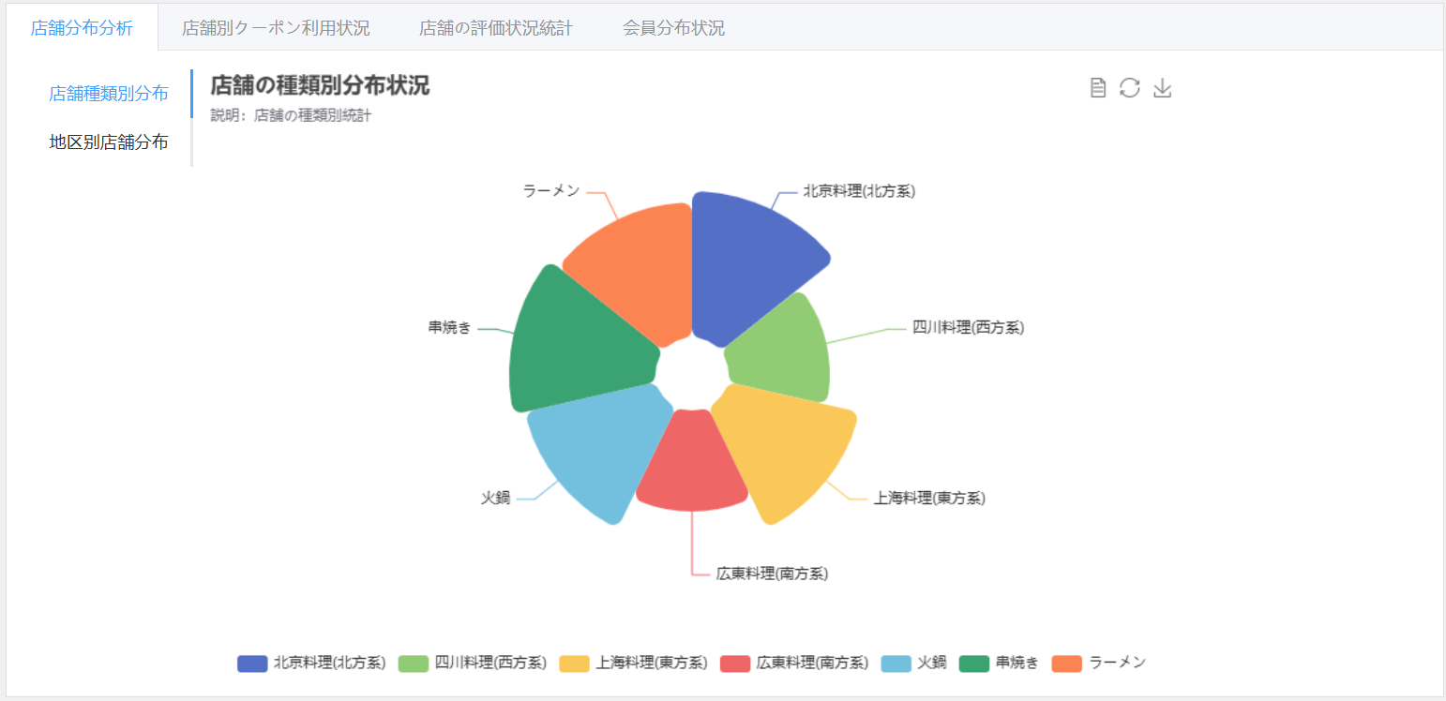

テストデータ一覧
 | SELECT
 | T2.category_name_jp AS "種類名称",
 | count(1)AS "件数"
 | FROM couponkun_test.tbl4_shop T1 ,
 | couponkun_test.tbl3_category T2
 | where
 | T1.category_id = T2.category_id
 | group by T2.category_name_jp

 | 種類名称 | 件数
 | 北京料理(北方系) | 13
 | 四川料理(西方系) | 9
 | 上海料理(東方系) | 12
 | 広東料理(南方系) | 9
 | 火鍋 | 12
 | 串焼き | 13
 | ラーメン | 12

初期表示・店舗種類別分布タブーが押下される場合
001 | 店舗分布分析の店舗種類別分布の統計した円グラフが表示されること。
002 | 統計内容：店舗の種類分布状況および各種類の店舗数
 | 表示：円グラフ

エビデンス02
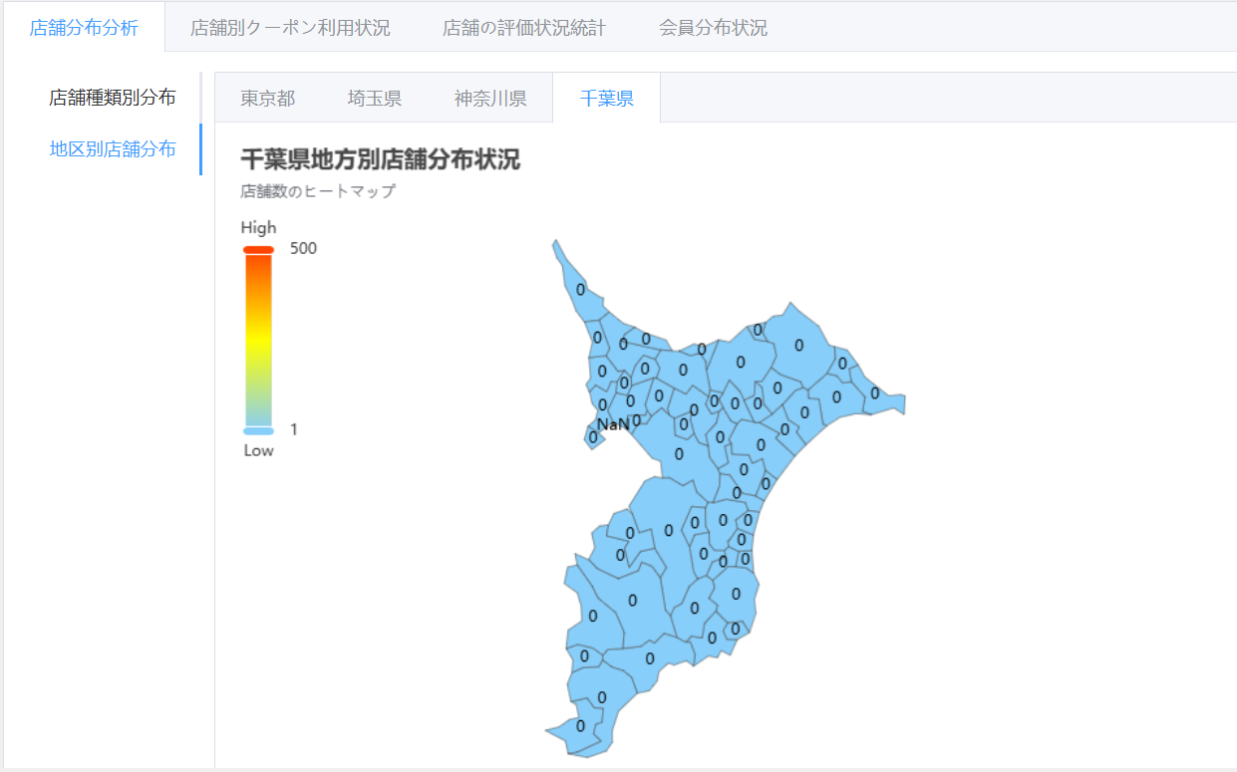
テストデータ一覧
 | SELECT
 | shop_addr_class1, -- "都道府県コード、13東京 11埼玉県"
 | shop_addr_class2, -- "市区町村コード、101千代田 102中央区 104新宿区 101埼玉市"
 | count(1) as "件数"
 | FROM couponkun_test.tbl4_shop
 | group by shop_addr_class1 , shop_addr_class2

 | shop_addr_class1 | shop_addr_class2 | 件数
 | 13 | 102 | 27
 | 13 | 104 | 26
 | 13 | 101 | 26
 | 11 | 101 | 1

地区别店舗分布タブーを押して、東京都タブーが押下される場合
003 | 東京都地方別店舗分布の統計して、行政区分単位区域内の数量が表示されること。
 | 統計内容：東京都の各行政区分単位区域内の数量
 | 表示：東京都地図

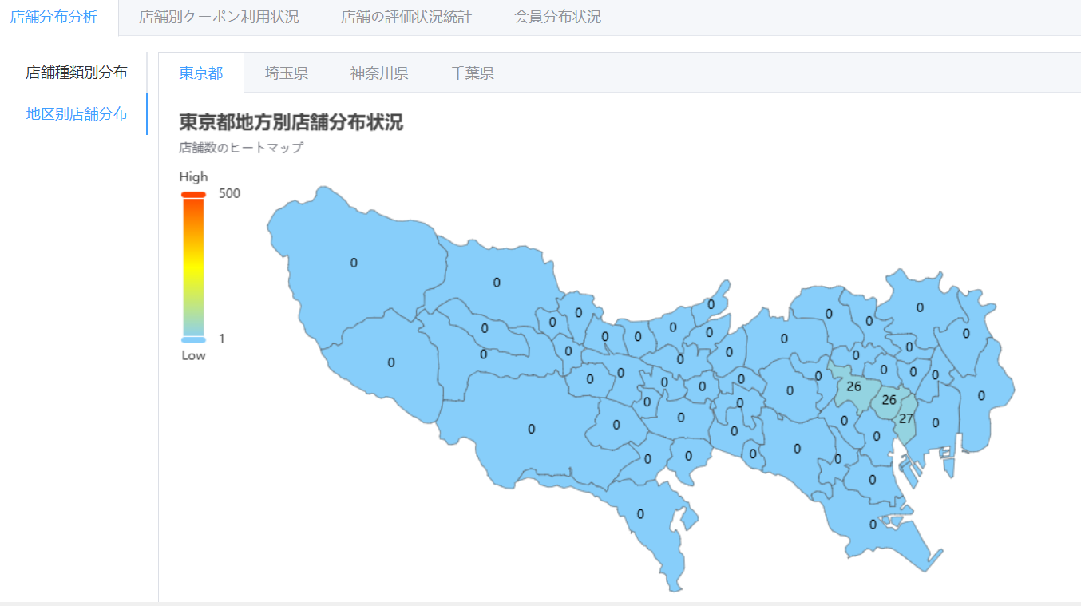

 | 地区别店舗分布タブーを押して、埼玉県タブーが押下される場合
 | 004 | 東京都地方別店舗分布の統計して、行政区分単位区域内の数量が表示されること。
 |  | 統計内容：埼玉県の各行政区分単位区域内の数量
 |  | 表示：埼玉県地図

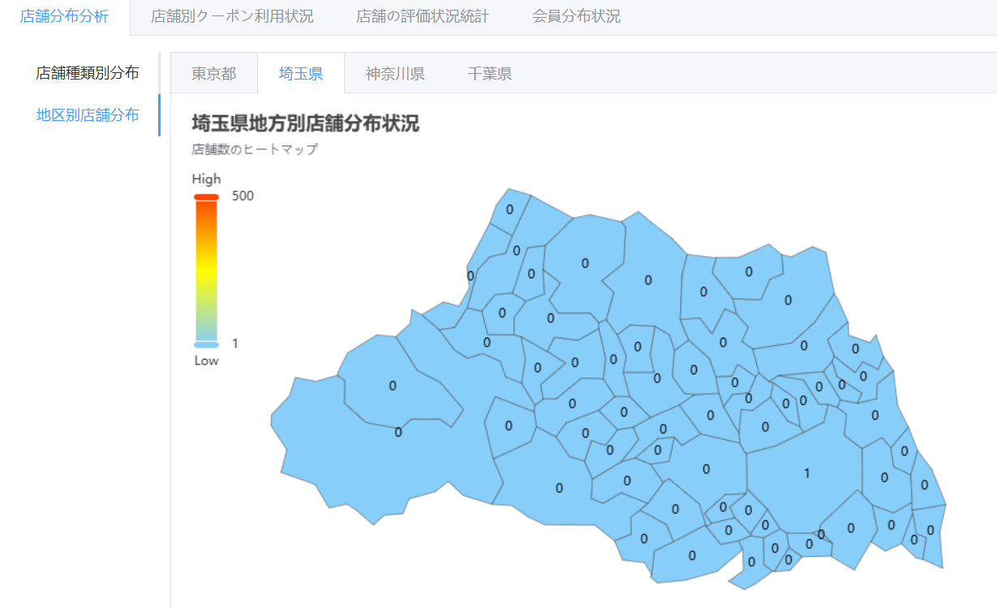

 | 地区别店舗分布タブーを押して、神奈川県タブーが押下される場合
 | 005 | 神奈川県地方別店舗分布の統計して、行政区分単位区域内の数量が表示されること。
 |  | 統計内容：神奈川県の各行政区分単位区域内の数量
 |  | 表示：神奈川県地図
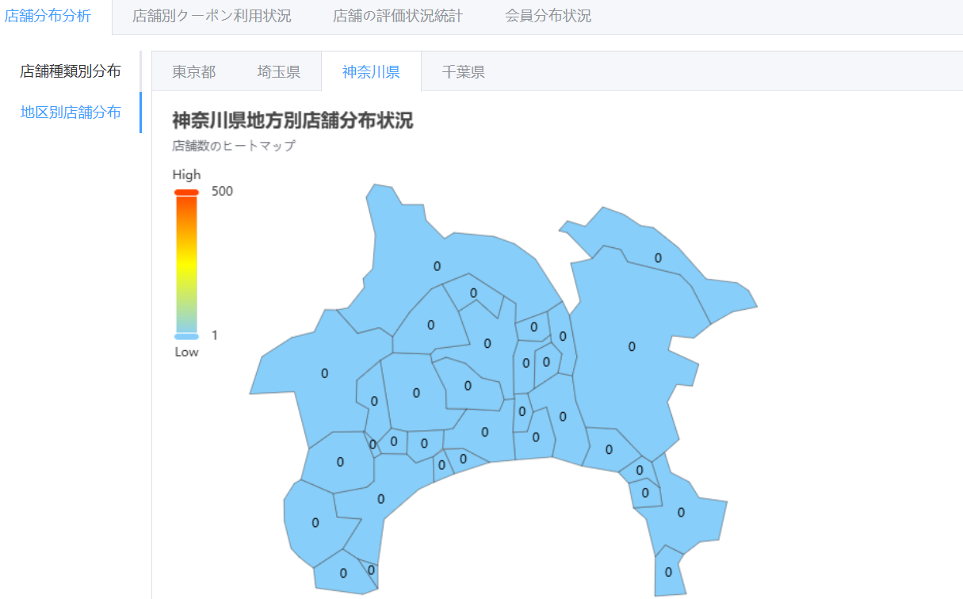

 | 地区别店舗分布タブーを押して、千葉県タブーが押下される場合
 | 006 | 千葉県地方別店舗分布の統計して、行政区分単位区域内の数量が表示されること。
 |  | 統計内容：千葉県の各行政区分単位区域内の数量
 |  | 表示：千葉県地図

エビデンス03
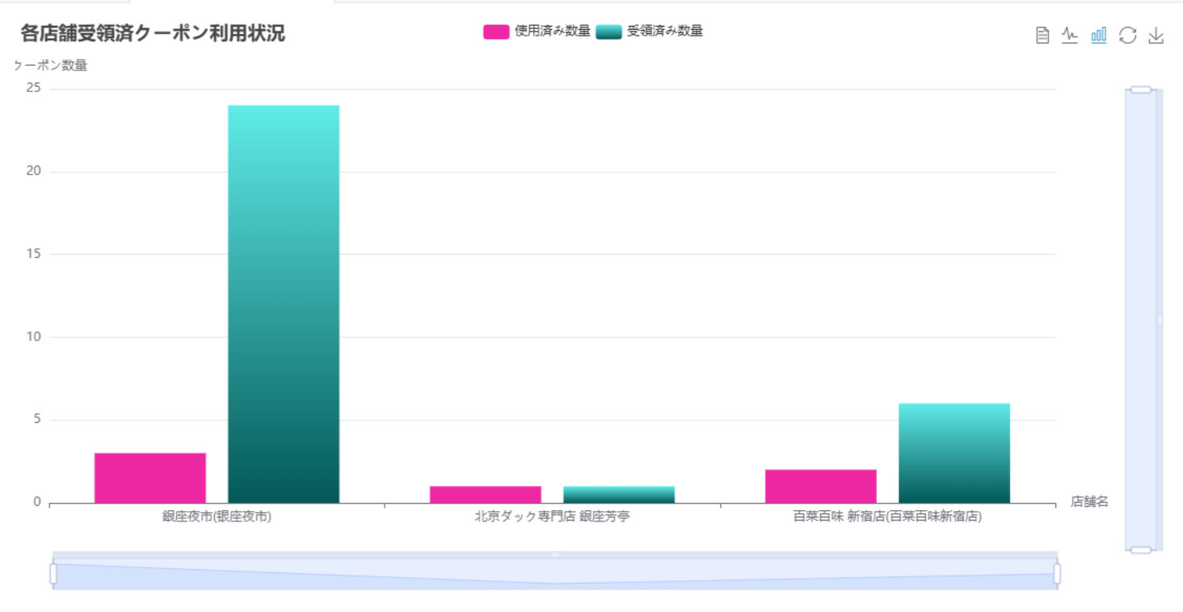
テストデータ一覧
 | SELECT
 | shopName.shop_name_jp as '店舗名称',
 | '受領済み件数' as '区分',
 | count(1) as '件数'
 | FROM couponkun_test.tbl7_user_coupon coupon
 | left join
 | (
 | SELECT shop.shop_name_jp,shop_coupon.coupon_id
 | FROM couponkun_test.tbl4_shop shop, couponkun_test.tbl6_shop_coupon shop_coupon
 | WHERE
 | shop.shop_id = shop_coupon.shop_id
 | ) shopName
 | on coupon.coupon_id = shopName.coupon_id
 | group by shopName.shop_name_jp
 | union all
 | SELECT
 | shopName.shop_name_jp as '店舗名称',
 | '使用済み件数' as '区分',
 | count(1) as '件数'
 | FROM couponkun_test.tbl7_user_coupon coupon
 | left join
 | (
 | SELECT shop.shop_name_jp,shop_coupon.coupon_id
 | FROM couponkun_test.tbl4_shop shop, couponkun_test.tbl6_shop_coupon shop_coupon
 | WHERE shop.shop_id = shop_coupon.shop_id
 | ) shopName
 | on coupon.coupon_id = shopName.coupon_id
 | WHERE
 | coupon.user_coupon_status = 1
 | group by
 | shopName.shop_name_jp

 | 店舗名称 | 区分 | 件数
 | 銀座夜市(银座夜市) | 受領済み件数 | 24
 | 銀座夜市(银座夜市) | 使用済み件数 | 3
 | 百菜百味 新宿店(百菜百味新宿店) | 受領済み件数 | 6
 | 百菜百味 新宿店(百菜百味新宿店) | 使用済み件数 | 2
 | 北京ダック専門店 銀座芳亭 | 受領済み件数 | 1
 | 北京ダック専門店 銀座芳亭 | 使用済み件数 | 1

店舗別クーポン利用状況タブーが押下される場合
007 | 各店舗のクーポン使用状況の統計、受取数量および使用数量が表示されること。
 | 統計内容：各店舗のクーポンの受取数量、使用数量
 | 表示：比較棒グラフ

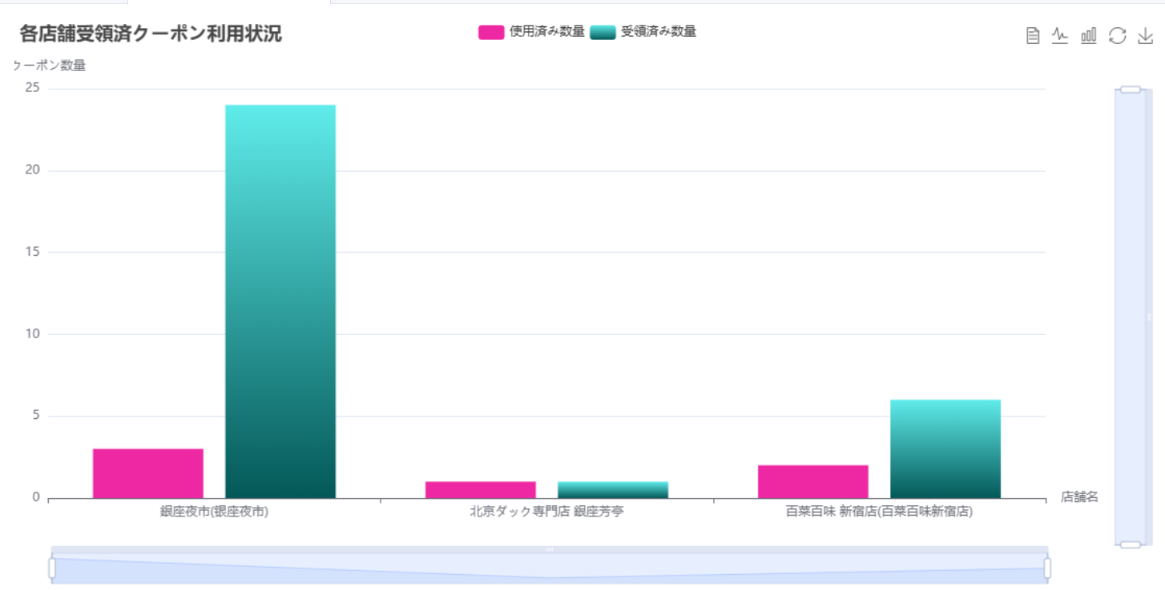

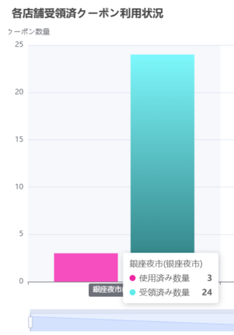
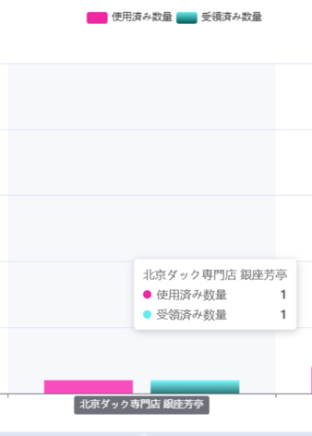
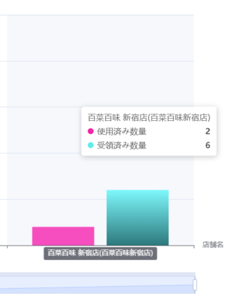

 | データビュー一覧


 | 折れ線グラフに切り替え
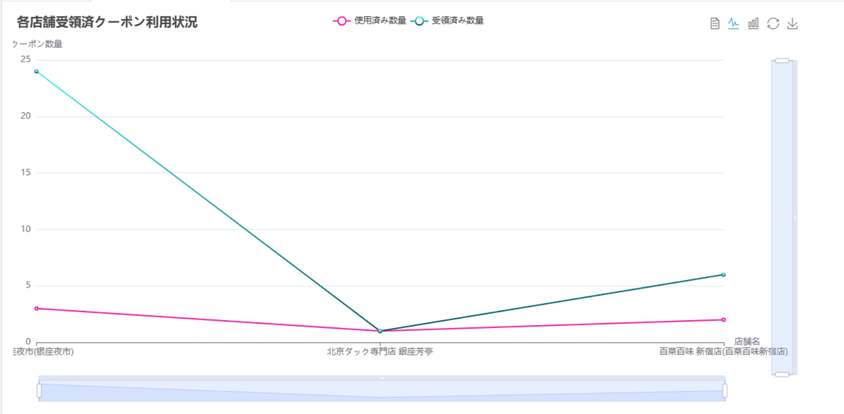

 | 棒グラフに切り替え

エビデンス04
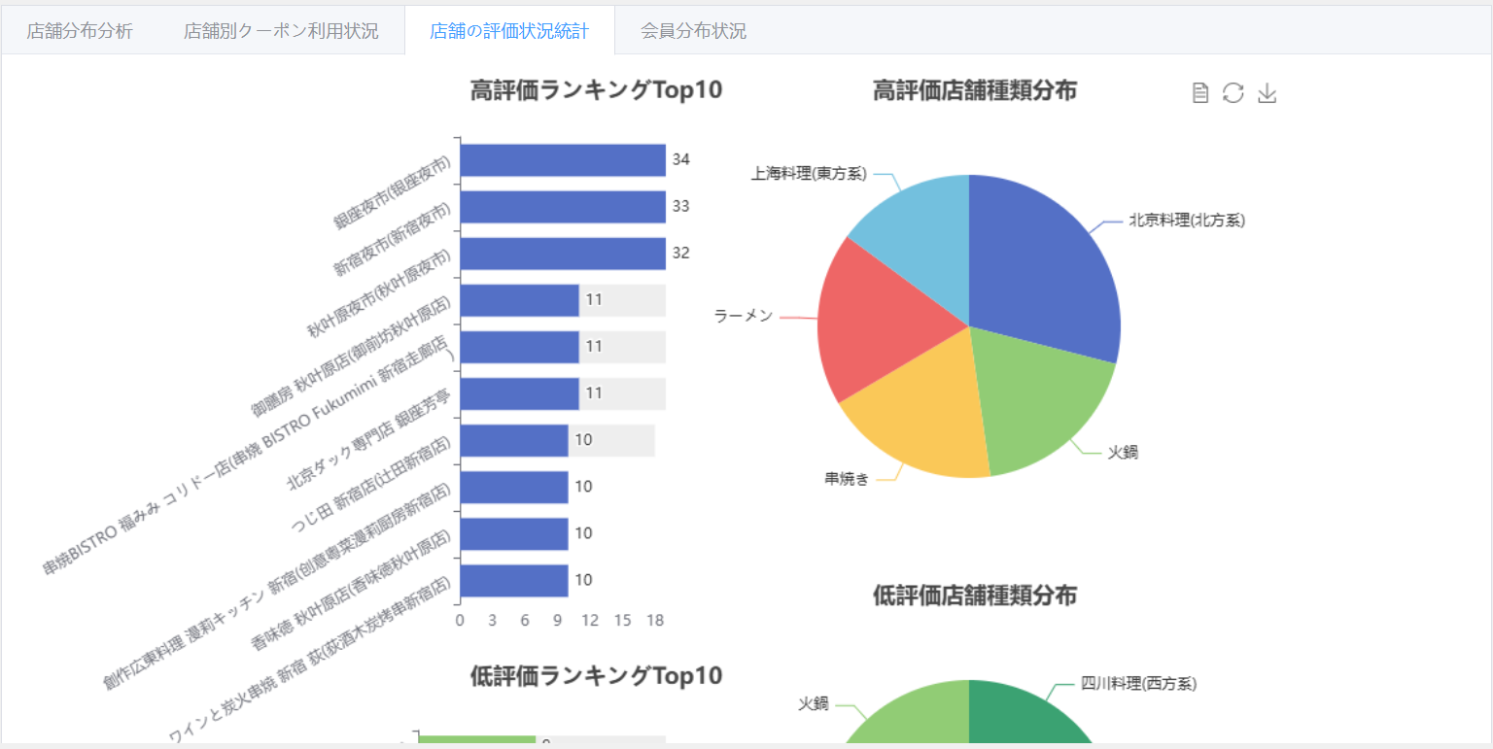
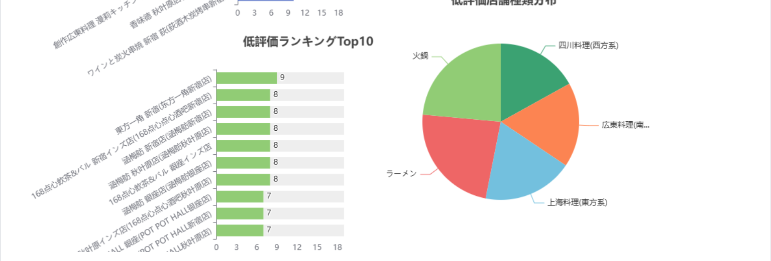
テストデータ一覧
 | 高評価Top10データー |  | 高評価の店舗種類分布
 | select |  | select
 | shop.shop_name_jp , |  | T2.category_name_jp,T1.CT
 | count(1) |  | from
 | from couponkun_test.tbl8_comment tc , |  | (
 | couponkun_test.tbl4_shop shop |  | select shop.category_id,count(1) as CT
 | where |  | from couponkun_test.tbl8_comment tc ,couponkun_test.tbl4_shop shop
 | tc.shop_id = shop.shop_id and |  | where tc.shop_id = shop.shop_id and tc.comment_point >3
 | tc.comment_point >3 |  | group by shop.category_id
 | group by shop.shop_name_jp |  | order by count(1) desc
 | order by count(1) desc |  | limit 10
 | limit 10 |  | ) T1,
 | 店舗名称 | 件数 | couponkun_test.tbl3_category T2
 | 銀座夜市(银座夜市) | 34 | where
 | 新宿夜市(新宿夜市) | 33 | T1.category_id = T2.category_id
 | 秋叶原夜市(秋叶原夜市) | 32 | limit 5
 | 北京ダック専門店 銀座芳亭 | 11 | 種類名称 | 件数
 | 串焼BISTRO 福みみ コリドー店(串烧 BISTRO Fukumimi 新宿走廊店) | 11 | 北京料理(北方系) | 189
 | 御膳房 秋叶原店(御前坊秋叶原店) | 11 | 上海料理(東方系) | 96
 | 香味徳 秋叶原店(香味徳秋叶原店) | 10 | 四川料理(西方系) | 87
 | 天丹 銀座本店(天丹-银座) | 10 | 広東料理(南方系) | 90
 | 徐家 銀座(徐家-银座) | 10 | 火鍋 | 121
 | 全聚徳 銀座店（全聚德银座店） | 10

 | 低評価Top10 |  | 低評価の店舗種類分布
 | select |  | select
 | shop.shop_name_jp , |  | T2.category_name_jp,T1.CT
 | count(1) |  | from
 | from couponkun_test.tbl8_comment tc , |  | (
 | couponkun_test.tbl4_shop shop |  | select shop.category_id,count(1) as CT
 | where |  | from couponkun_test.tbl8_comment tc ,couponkun_test.tbl4_shop shop
 | tc.shop_id = shop.shop_id and |  | where tc.shop_id = shop.shop_id and tc.comment_point >3
 | tc.comment_point >3 |  | group by shop.category_id
 | group by shop.shop_name_jp |  | order by count(1) asc
 | order by count(1) ASC |  | limit 10
 | limit 10 |  | ) T1,
 | 店舗名称 | 件数 | couponkun_test.tbl3_category T2
 | 東方一角 新宿(东方一角新宿店) | 9 | where
 | 涵梅舫 新宿店(涵梅舫新宿店) | 8 | T1.category_id = T2.category_id
 | 涵梅舫 秋叶原店(涵梅舫秋叶原店) | 8 | limit 5
 | 168点心飲茶&バル 新宿インズ店(168点心点心酒吧新宿店) | 8 | 種類名称 | 件数
 | 168点心飲茶&バル 秋叶原インズ店(168点心点心酒吧秋叶原店) | 8 | 北京料理(北方系) | 189
 | 168点心飲茶&バル 銀座インズ店 | 8 | 上海料理(東方系) | 96
 | 涵梅舫 銀座店(涵梅舫银座店) | 8 | 四川料理(西方系) | 87
 | POT POT HALL 秋叶原(POT POT HALL秋叶原店) | 7 | 広東料理(南方系) | 90
 | POT POT HALL 新宿(POT POT HALL新宿店) | 7 | 火鍋 | 121
 | POT POT HALL 銀座(POT POT HALL银座店) | 7

店舗の評価状況統計
008 | 店舗の評価状況統計タブーが押下される場合
 | 各店舗の評価状況統計(高評価Top10、高評価の店舗種類分布、低評価Top10、低評価の店舗種類分布)が表示されること。
 | 統計内容：各店舗の評価状況、
 | 表示：比較横棒グラフ、円グラフ

エビデンス05

テストデータ一覧
 | 国籍別の登録会員数 |  | 登録会員の性別比率
 | SELECT mc.country_name_jp , COUNT(1) AS CT |  | SELECT
 | FROM |  | case when tpu.user_gender = 1 then "男"
 | couponkun_test.tbl5_platform_user tpu,couponkun_test.mst1_country mc |  | when tpu.user_gender = 0 then "女"
 | WHERE |  | else "不明"
 | mc.country_id = tpu.user_country and tpu.user_country IS NOT NULL |  | end as "性别",
 | GROUP BY mc.country_name_jp |  | COUNT(1) as "件数"
 | HAVING CT > 5 |  | FROM couponkun_test.tbl5_platform_user tpu
 | UNION ALL |  | group by tpu.user_gender
 | SELECT 'その他' AS user_country, SUM(CT) AS CT
 | FROM (
 | SELECT tpu.user_country, COUNT(1) AS CT |  | 性别 | 件数
 | FROM couponkun_test.tbl5_platform_user tpu |  | 男 | 100
 | WHERE tpu.user_country IS NOT NULL |  | 不明 | 4
 | GROUP BY tpu.user_country |  | 女 | 7
 | HAVING CT <= 5
 | ) AS subquery;

 | 国籍 | 件数
 | 日本 | 98
 | 中国 | 6
 | 其他 | 5

会員の分布状況
009 | 会員の分布状況タブーが押下される場合
 | 登録会員の国籍分布および性別分布が表示されること。
 | 統計内容：国籍別の登録会員数、登録会員の性別比率
 | 表示：円グラフ

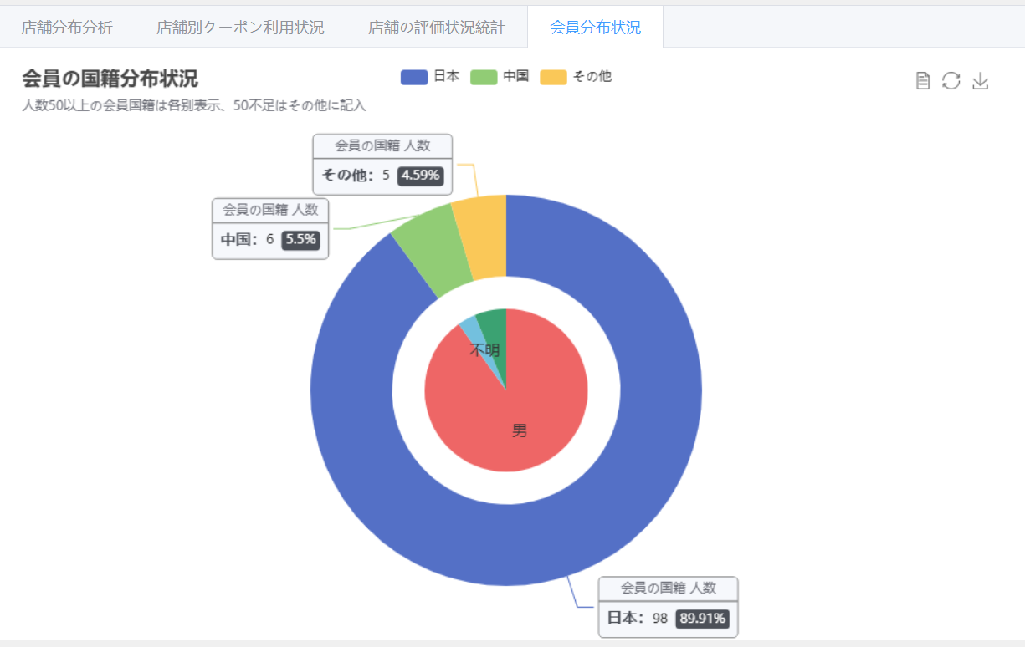

 | データビュー一覧

